GUÍA DE LLENADO
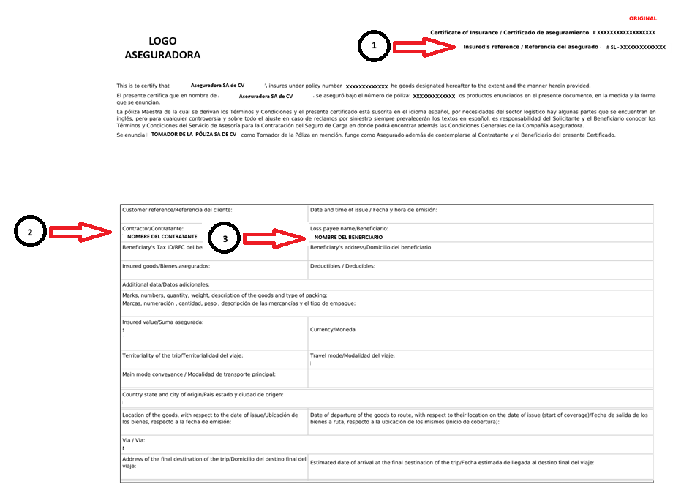 Con la intención de apoyar en el llenado del Formato de Notificación de Siniestro, nos permitimos abrir esta sección en el documento, donde proporcionamos mayor detalle de los conceptos solicitados: 1.- Número de referencia de la operación: Se encuentra en la parte superior derecha de su certificado y aparece como Insured's reference / Referencia del asegurado, regularmente inicia con las letras "SL". 2.- Razón social del contratante de la cobertura: Colocar la razón social, tal y como aparece en su certificado de aseguramiento 3.- Razón social del beneficiario de la cobertura: Colocar la razón social, tal y como aparece en su certificado de aseguramiento 4.- Lugar del siniestro: Favor de especificar la ubicación completa donde ocurrió el suceso (Robo, Volcadura, Colisión), en caso de que el siniestro ocurriera en un tramo carretereo, incluir: nombre de la carretera o autopista, km, localidad, municipio, estado, país. En caso de reclamación por Daños, favor de especificar el lugar donde se descubrieron los daños. 5.- Valor reclamado (monto estimado/moneda): Colocar el monto estimado de los daños o de la mercancía robada

3
2
1

